Sheet1
Comparacion de Tareas
 | Polizas con Structs | Polizas con OOP | Evidencia
Paradigama de Programacion | Programacion Estructurada | Programacion Orientada a Objetos
Diferencias | Facilidad de crear tus propias estructuras de datos sin funciones | Facilidad de crear tus propias estructuras de datos con funciones | 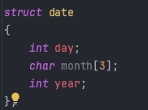 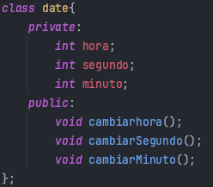
Codigo | Codigo Definitivamente no mantenible | Facilita mantenimiento de codigo
Entrega del proyecto | Muy tardado | Muy Rapida (4 Horas)
Estructura de dato | Struct | Clase
Almacenaje | Se almacena en la pila | Directamente en el disco duro
Sobrecarga de datos | No cuenta con | Cuenta con

